Rendición
 |  |  |  | 1

 |  |  | 2964

 |  | CAJA CHICA |  |  |  | N° | 173

 |  | OFICINA DE INGENIERÍA | Fecha de Rendición |  | 2026-02-24
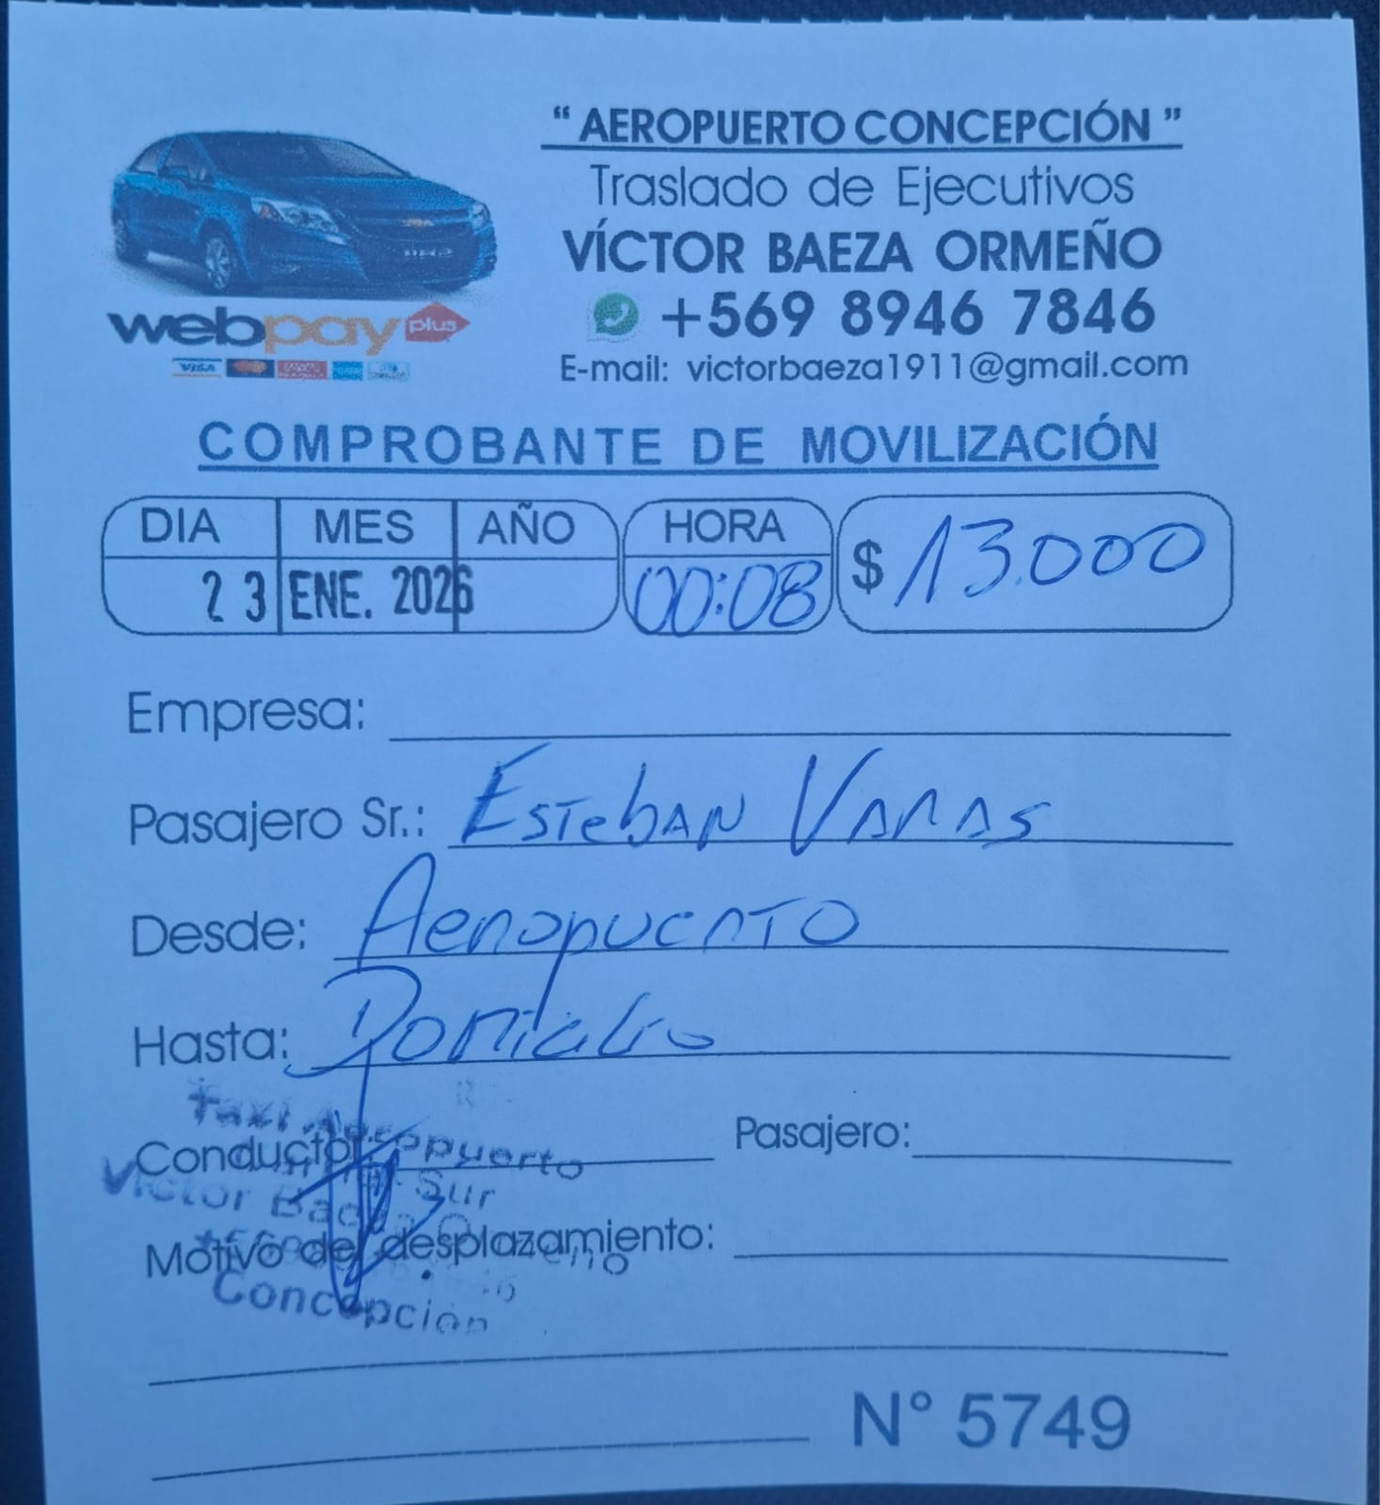
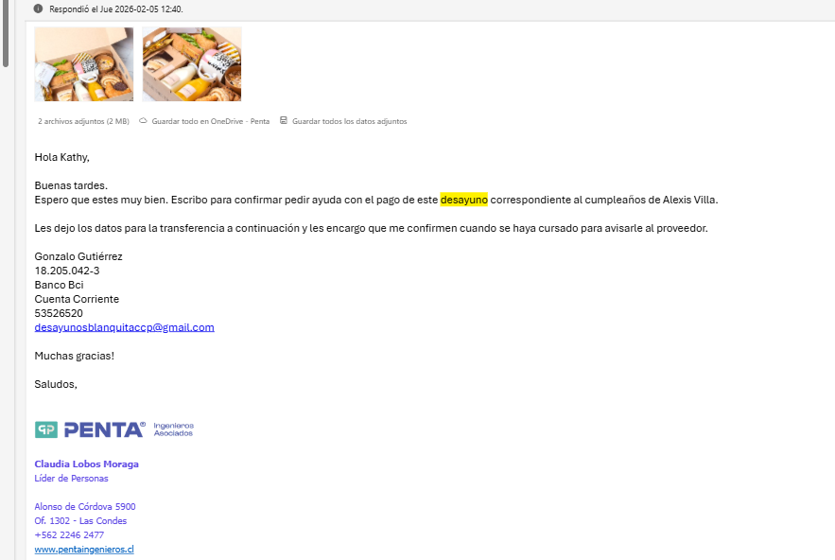
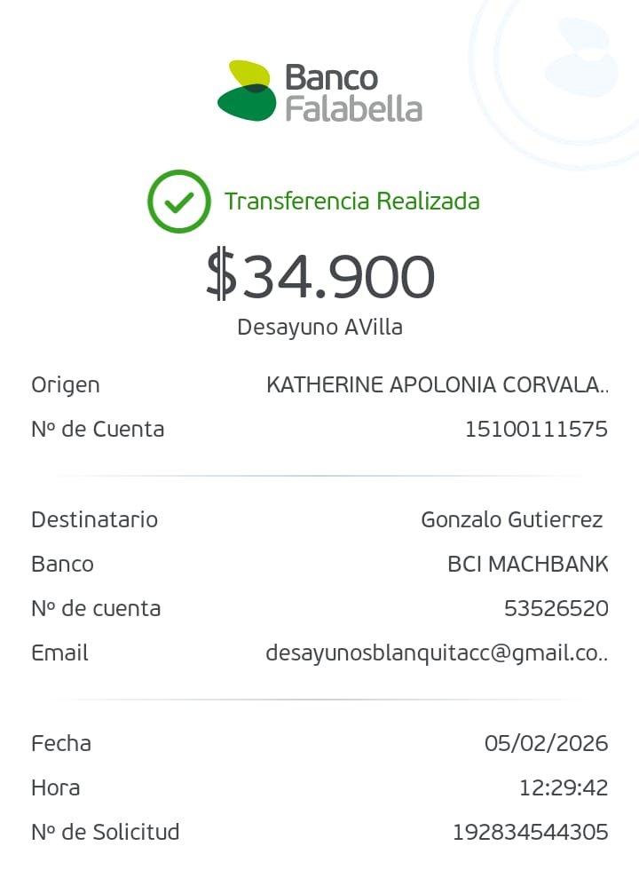
Item | Usuario | Razón | Proyecto | Fecha | Gastos | Ingresos | Saldo

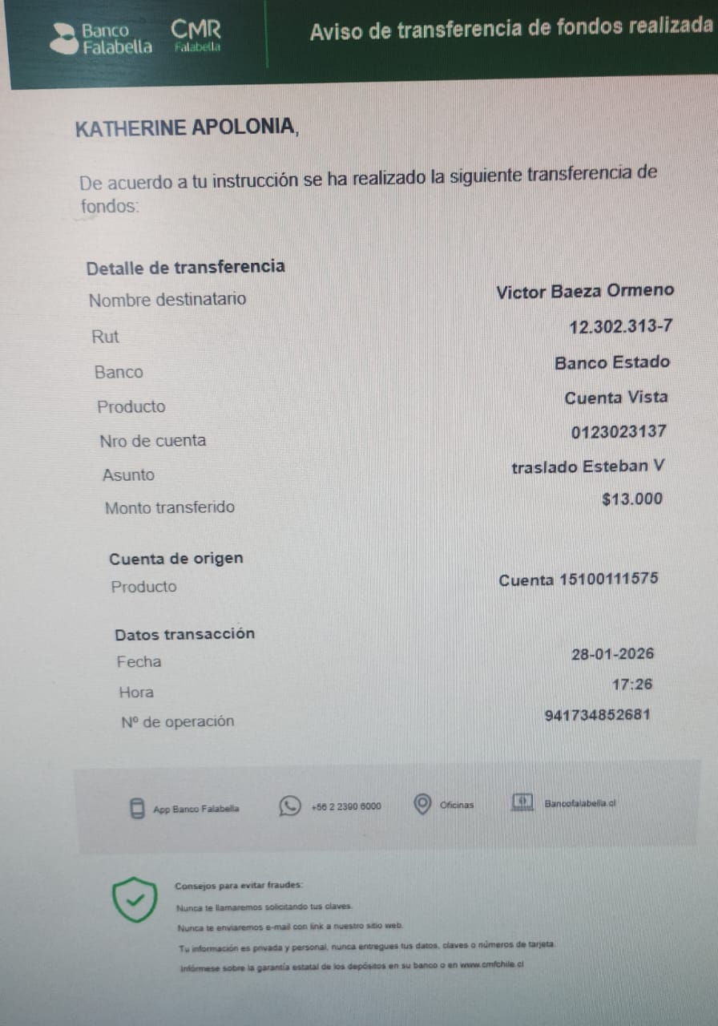
 |  |  |  |  |  |  | 200,000

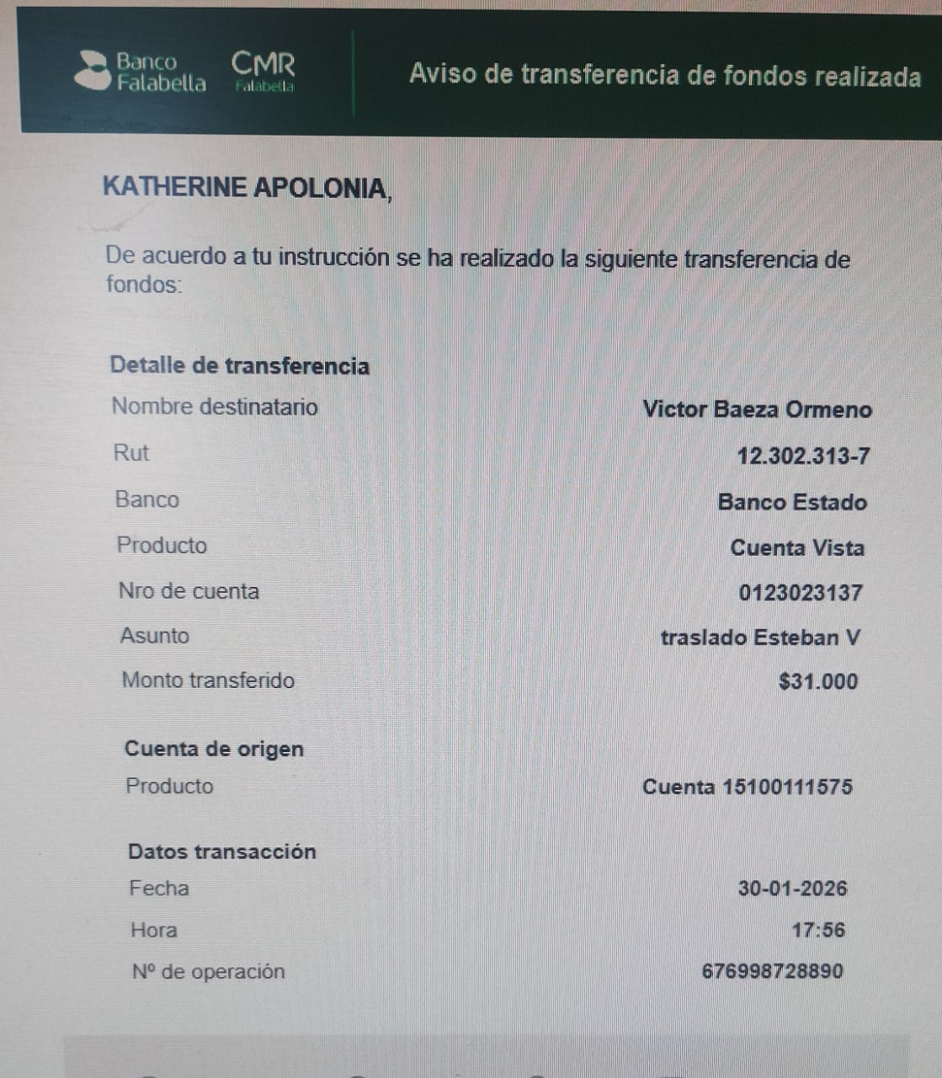
1 | ESTEBAN VARAS | TAXI CONCEPCION VUELTA | 2982 | 23-Jan-26 | 13,000 |  | 42,996
2 | ESTEBAN VARAS | TAXI CONCEPCION IDA Y VUELTA | 2964 | 30-Jan-26 | 31,000 |  | 11,996
3 | CLAUDIA LOBOS | DESAYUNO ALEXIS VILLA |  | 5-Feb-26 | 34,900 |  | -22,904
4 | CAMILA NAVARRO | DESAYUNO ERICK PIZARRO |  | 11-Feb-26 | 34,400 |  | -57,304
5 | ESTEBAN VARAS | EXAMEN ALCOHOL Y DROGAS | 2964 | 11-Feb-26 | 50,400 |  | -107,704
6 | LEONEL CACERES | EXAMEN ALCOHOL Y DROGAS | 2964 | 12-Feb-26 | 50,400 |  | -158,104
7 |  |  |  |  |  |  | -158,104
8 |  |  |  |  |  |  | -158,104
9 |  |  |  |  |  |  | -158,104
10 |  |  |  |  |  |  | -158,104
11 |  |  |  |  |  |  | -158,104
12 |  |  |  |  |  |  | -158,104
13 |  |  |  |  |  |  | -158,104
14 |  |  |  |  |  |  | -158,104
15 |  |  |  |  |  |  | -158,104
16 |  |  |  |  |  |  | -158,104
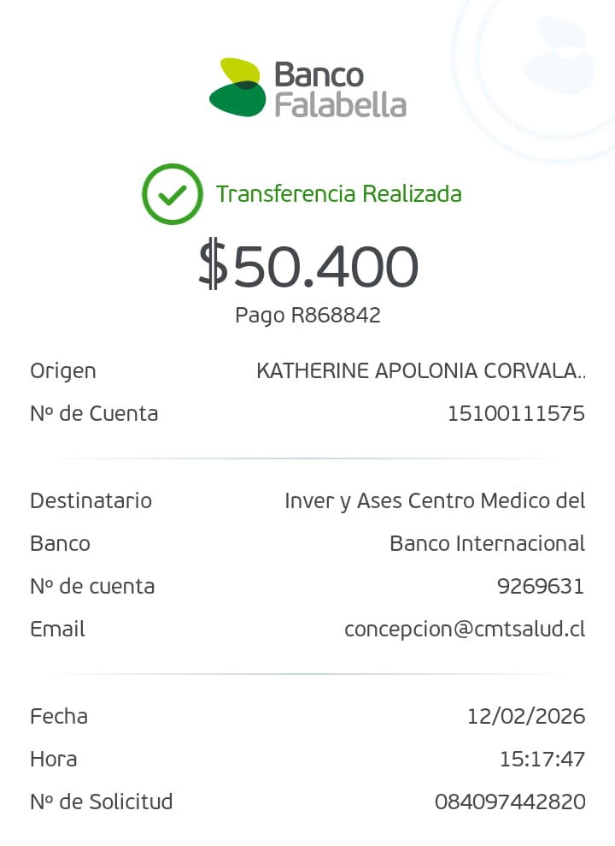
17 |  |  |  |  |  |  | -158,104
18 |  |  |  |  |  |  | -158,104
19 |  |  |  |  |  |  | -158,104
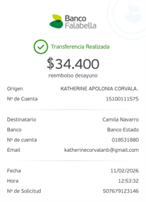
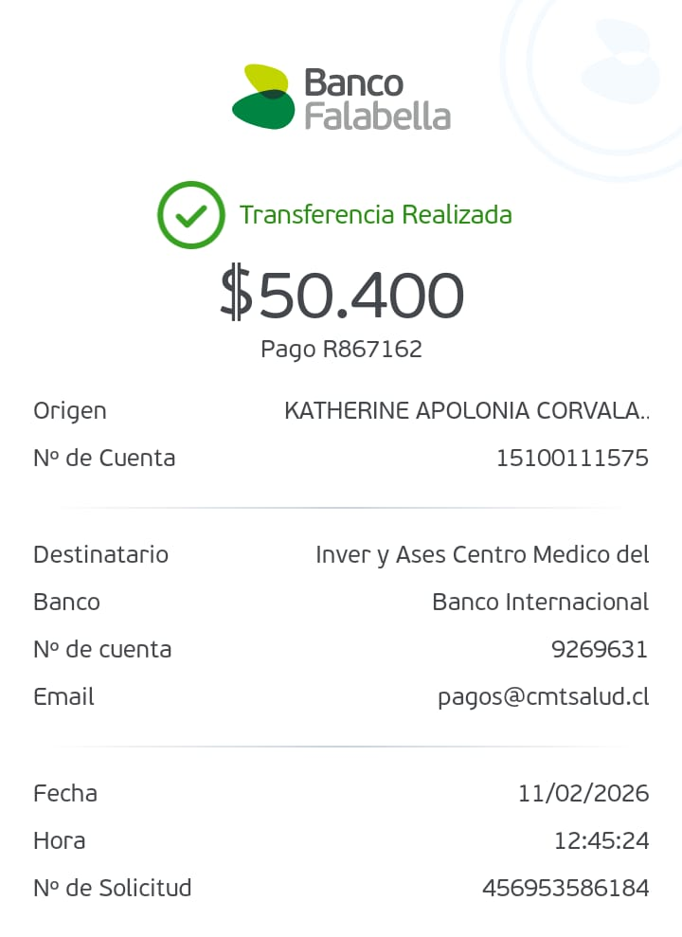
20 |  |  |  |  |  |  | -158,104
21 |  |  |  |  |  |  | -158,104
22 |  |  |  |  |  |  | -158,104
23 |  |  |  |  |  |  | -158,104
24 |  |  |  |  |  |  | -158,104
25 |  |  |  |  |  |  | -158,104
26 |  |  |  |  |  |  | -158,104
27 |  |  |  |  |  |  | -158,104
28 |  |  |  |  |  |  | -158,104
29 |  |  |  |  |  |  | -158,104
30 |  |  |  |  |  |  | -158,104
31 |  |  |  |  |  |  | -158,104
32 |  |  |  |  |  |  | -158,104

 | Total Gastos |  |  |  | 214,100 |  | -214,100
 | Reembolso |  |  |  |  |  | 200,000
 | Saldo |  |  |  |  |  | -14,100

 | Firma

 |  |  |  |  |  |  |  | Total

 |  |  |  |  |  |  |  | Can ti d ad

 |  |  |  |  |  |  |  | P reci o

 |  |  |  |  |  |  |  | P rod u cto

 |  |  |  |  |  |  |  | 297 900 $

 |  |  |  |  |  |  |  | 29w 900 $
 |  |  |  |  |  |  |  | vma E n treg a 47 500 $
 |  |  |  |  |  |  |  | cl ásr ca
 |  |  |  |  |  |  |  | 34w 400 $

 |  |  |  |  |  |  |  | 1 297 900 $

 |  |  |  |  |  |  |  | 1

 |  |  |  |  |  |  |  | Arrr a tu d esayu n o/on ce cu rr p l eañ ero Ag reg a tu p astel l torta o p r e d el d ma
 |  |  |  |  |  |  |  | Cafe M arl ey l Cap u ccr n o san d wi ch l F ren ch Cl ásr co
 |  |  |  |  |  |  |  | Ag reg a tu b ol l ería l 3 rr ed r as l u n as
 |  |  |  |  |  |  |  | Su b total

 |  |  |  |  |  |  |  | E n vmo Total

 |  |  |  |  |  |  |  | N ota d el cl i en te
 |  |  |  |  |  |  |  | F E L I Z Cu rr p l eañ os E n este d ma esp ecr al 7 q u ererr os d esearte u n rr u y fel r z cu
 |  |  |  |  |  |  |  | rr p l eañ os y agrad ecerte p or el corr p rorr r so y l a d ed r cacr ón q u e ap ortas d ma a d
 |  |  |  |  |  |  |  | ma a n u estro eq u r p oo E sp erarr os q u e ten gas u n d ma l l en o d e carr ñ o7 q u e p u ed
 |  |  |  |  |  |  |  | as corr p artr r con tu s seres q u err d os y cel eb raro ƒ Qu e este n u evo añ o ven ga l l en o
 |  |  |  |  |  |  |  | d e sal u d 7 ap ren d r zajes y
 |  |  |  |  |  |  |  | b u en os rr orr en tos U n ab razo7 P E N TA

